Resumen
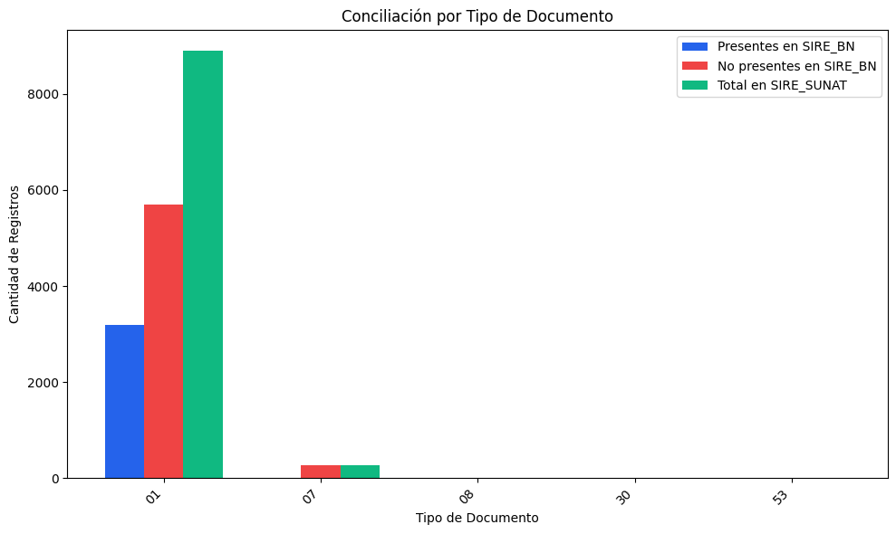
RESUMEN: REGISTROS DE SIRE_SUNAT
Tipo de Documento | Nombre de Tipo de Doc | Presentes en SIRE_BN | Coincidencia(%) | No presentes en SIRE_BN | Coincidencia(%) | Total en SIRE_SUNAT | Coincidencia(%)
01 | Factura | 3186 | 35.83% | 5707 | 64.17% | 8893 | 100.00%
07 | Nota de crédito | 1 | 0.37% | 272 | 99.63% | 273 | 100.00%
08 | Nota de débito | 0 | 0.00% | 6 | 100.00% | 6 | 100.00%
30 | Documentos autorizados | 0 | 0.00% | 5 | 100.00% | 5 | 100.00%
53 | Declaración de mensajería o courier | 0 | 0.00% | 1 | 100.00% | 1 | 100.00%
TOTAL |  | 3187 | 34.72% | 5991 | 65.28% | 9178 | 100.00%

DESCRIPCIÓN DEL REPORTE:
Este reporte compara los comprobantes registrados en SIRE_SUNAT y SIRE_BN.
• Coincidencia (%): Porcentaje de registros que están en ambos sistemas.
• No coincidencia (%): Porcentaje de registros que faltan en uno de los sistemas.

